CURRENCY
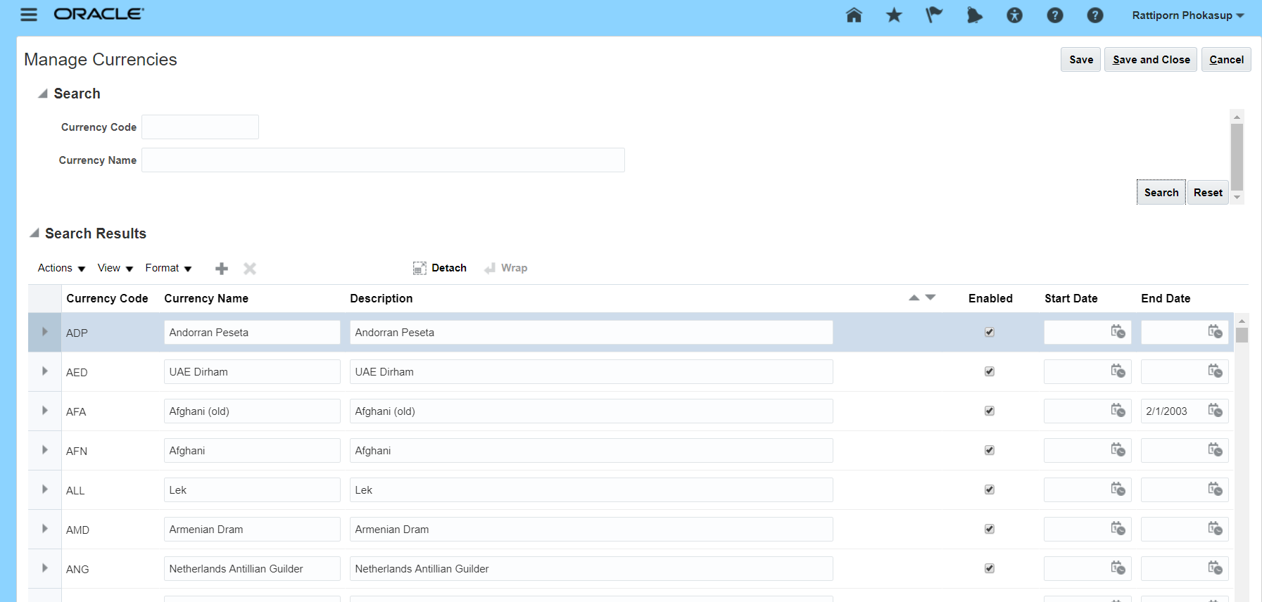

XCUST_CURRENCY_TBL
CURRENCY_CODE
CURRENCY_NAME
DESCRIPTION
ENABLE
START_DATE
END_DATE
CREATION_DATE
LAST_UPDATE_DATE

SUPPLIER
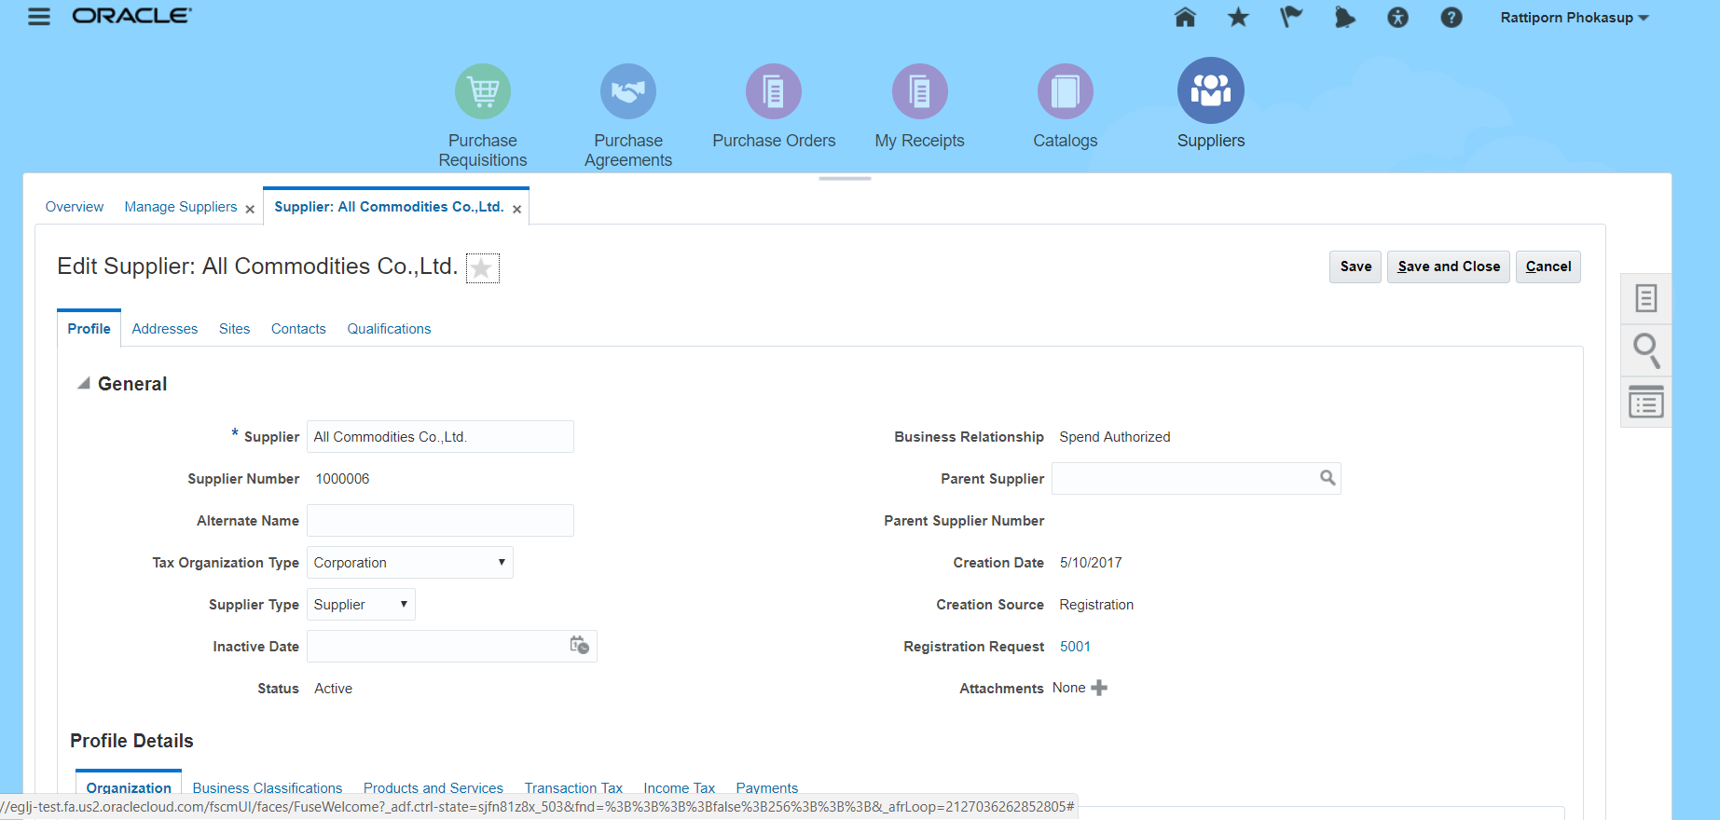

XCUST_SUPPLIER_MAS_TBL

SUPPLIER_ID
SUPPLIER_NUMBER
SUPPLIER_NAME
ALTERNATE_NAME
SUPPLIER_TYPE

BLANKET
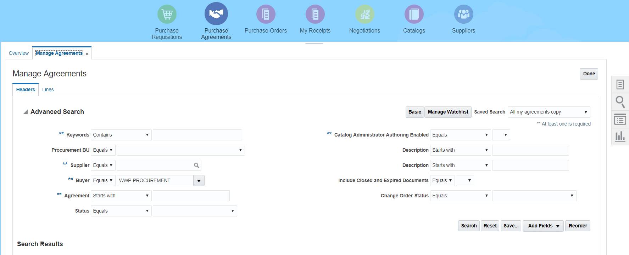

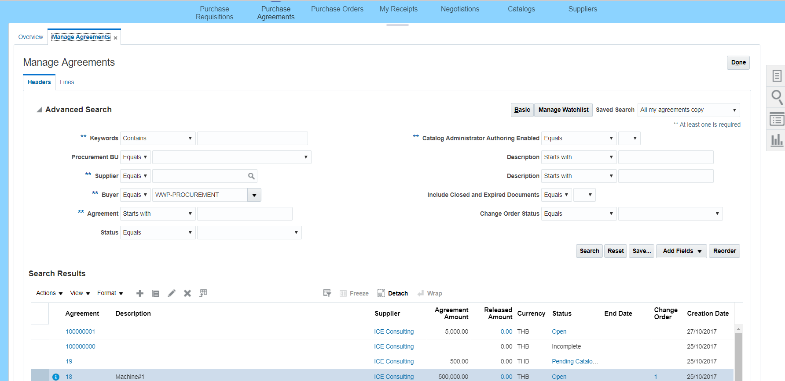

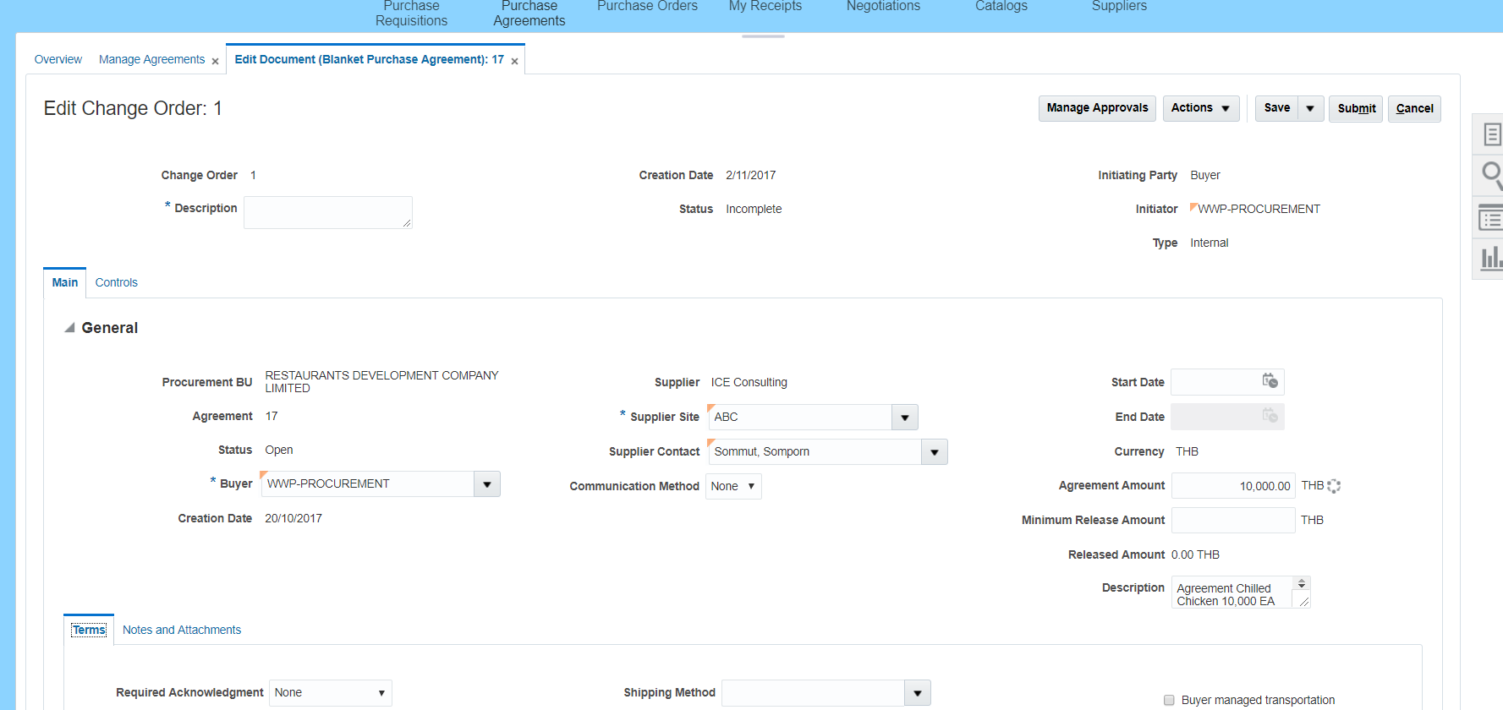

POCUMENT_BU
AGREEMENT_NUMBER
STATUS
BUYYER
SUPPLIER
SUPPLIER_SITE
SUPPLIER_CODE
COMUNICATION_METHOD
E-MAIL
START_DATE
END_DATE
AGREEMENT_AMT
MIN_RELEASE_AMT
RELEASE_AMT
DESCRIPTION
CREATION_DATE
LAST_UPDATE_DATE

LINE_NUMBER
item_id
item_code
description
uom
price
release_amount
expiration_date
line_status
line_agreement_amt
line_agreement_qty
line_release_amount
lline_release_qty
allow_price_overide
price_limit
currency_code
last_update_date
Expiration Date
line_revision
CREATION_DATE
LAST_UPDATE_DATE

